상품제안서
오바록 천연고무 마우스패드 270*220mm | 상품코드: S41295

 |  |  |  |  |  |  | 02-713-8555 | www.synergygift.co.kr
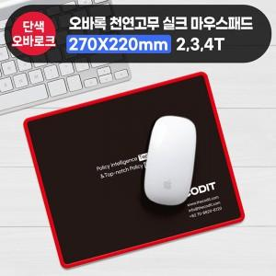

【상세/제작정보】

【인쇄/포장옵션】 | 실크 / OPP(비닐)

【공급단가】 | 수량 | 100~ | 500~ | 1,000~ | 5,000~ | 10,000~
*VAT별도 | 2T | 1,500원 | 1,450원 | 1,300원 | 1,210원 | 1,160원
 | 3T | 1,690원 | 1,600원 | 1,480원 | 1,380원 | 1,330원
 | 4T | 1,950원 | 1,880원 | 1,720원 | 1,600원 | 1,550원

【상품 URL】 | https://www.synergygift.co.kr:443/src/goods_detail.php?gdno=41295

